1. Macrosettori
...
PROVINCIA DI VARESE
...
 |  |  |  |  |  |  |  |  |  |  |  | Consistenza
 | Industria |  | Terziario |  | Altro
 | Anno 2022 | Comp. % | Anno 2022 | Comp. % | Anno 2022 | Comp. % |  |  |  |  |  |  | Agricoltura | Industria | Servizi | Altro
 | 274,800 | 26.2% | 719,760 | 68.6% | 4,539 | 0.4% |  |  |  |  |  | Provincia di Varese | 1,865 | 22,792 | 51,114 | 261
 | 22,792 | 30.0% | 51,114 | 67.2% | 261 | 0.3%
...
 |  |  | Industria |  |  | Terziario |  |  | Altro
Anno 2022 | Var. ass. 22/21 | Var. % 22/21 | Anno 2022 | Var. ass. 22/21 | Var. % 22/21 | Anno 2022 | Var. ass. 22/21 | Var. % 22/21 | Anno 2022 | Var. ass. 22/21 | Var. % 22/21
50,252 | -380 | -0.8% | 274,800 | -1,972 | -0.7% | 719,760 | 4,698 | 0.7% | 4,539 | 703 | 18.3%
1,865 | -1 | -0.1% | 22,792 | -396 | -1.7% | 51,114 | -366 | -0.7% | 261 | 45 | 20.8%
...
REGIONE
 | Agricoltura | Industria | Terziario
2018 (31.12) | 100 | 100 | 100
2019 (31.12) | 99 | 99 | 101
2020 (31.12) | 98 | 98 | 101
2021 (31.12) | 98 | 98 | 102
2022 (31.12) | 97 | 97 | 103
Anno 2021 | Anno 2022 | Var. ass. 22/18 | Var. % 22/18
50,632 | 50,252 | -1,512 | -2.9%
276,772 | 274,800 | -7,931 | -2.8%
715,062 | 719,760 | 20,458 | 2.9%
3,836 | 4,539 | 1,189 | 35.5%
1,046,302 | 1,049,351 | 12,204 | 1.2%
...
2021 (31.12) | 2022 (31.12)
98 | 97
98 | 97
102 | 103

PROVINCIA DI VARESE
 | Agricoltura | Industria | Terziario
2018 (31.12) | 100 | 100 | 100
2019 (31.12) | 95 | 93 | 98
2020 (31.12) | 95 | 93 | 99
2021 (31.12) | 97 | 95 | 101
2022 (31.12) | 97 | 93 | 100
...
Anno 2021 | Anno 2022 | Var. ass. 22/18 | Var. % 22/18
1,866 | 1,865 | -62 | -3.2%
23,188 | 22,792 | -1,680 | -6.9%
51,480 | 51,114 | 76 | 0.1%
216 | 261 | 78 | 42.6%
76,750 | 76,032 | -1,588 | -2.0%
...
2021 (31.12) | 2022 (31.12)
97 | 97
95 | 93
101 | 100

1. Settori
...
PROVINCIA DI VARESE
 | Provincia di Varese
Commercio | 18,248
Turismo | 5,974
Servizi | 26,892
...
 |  |  |  |  |  |  |  |  | Consistenza
 | Turismo |  | Servizi
 | Anno 2022 | Comp. % | Anno 2022 | Comp. % |  |  |  |  |  | Commercio | Turismo | Servizi
 | 83,677 | 11.6% | 388,219 | 53.9% |  |  |  |  | Provincia di Varese | 18,248 | 5,974 | 26,892
 | 5,974 | 11.7% | 26,892 | 52.6%
...
 |  |  | Turismo |  |  | Servizi
Anno 2022 | Var. ass. 22/21 | Var. % 22/21 | Anno 2022 | Var. ass. 22/21 | Var. % 22/21 | Anno 2022 | Var. ass. 22/21 | Var. % 22/21
247,864 | -3,088 | -1.2% | 83,677 | 168 | 0.2% | 388,219 | 7,618 | 2.0%
18,248 | -438 | -2.3% | 5,974 | -42 | -0.7% | 26,892 | 114 | 0.4%
...
REGIONE
 | Commercio | Turismo | Servizi
2018 (31.12) | 100 | 100 | 100
2019 (31.12) | 99 | 102 | 102
2020 (31.12) | 97 | 102 | 103
2021 (31.12) | 97 | 103 | 106
2022 (31.12) | 96 | 104 | 108
Anno 2021 | Anno 2022 | Var. ass. 22/18 | Var. % 22/18
250,952 | 247,864 | -10,348 | -4.0%
83,509 | 83,677 | 2,855 | 3.5%
380,601 | 388,219 | 27,951 | 7.8%
715,062 | 719,760 | 20,458 | 2.9%
...
2021 (31.12) | 2022 (31.12)
97 | 96
103 | 104
106 | 108

PROVINCIA DI VARESE
 | Commercio | Turismo | Servizi
2018 (31.12) | 100 | 100 | 100
2019 (31.12) | 96 | 98 | 100
2020 (31.12) | 95 | 99 | 102
2021 (31.12) | 96 | 102 | 104
2022 (31.12) | 94 | 101 | 105
...
Anno 2021 | Anno 2022 | Var. ass. 22/18 | Var. % 22/18
18,686 | 18,248 | -1,243 | -6.4%
6,016 | 5,974 | 79 | 1.3%
26,778 | 26,892 | 1,240 | 4.8%
51,480 | 51,114 | 76 | 0.1%
...
2021 (31.12) | 2022 (31.12)
96 | 94
102 | 101
104 | 105

1. Tipologie
...
PROVINCIA DI VARESE
 | Provincia di Varese
Sedi principali | 38,436
Filiali con sede in provincia | 6,144
Filiali con sede fuori provincia | 6,534
...
 |  |  |  |  |  |  |  |  |  | Consistenza
 |  | Filiali con sede in provincia |  | Filiali con sede fuori provincia
 |  | Anno 2022 | Comp. % | Anno 2022 | Comp. % |  |  |  |  |  | Sedi principali | Filiali con sede in provincia | Filiali con sede fuori provincia
 |  | 97,066 | 13.5% | 75,374 | 10.5% |  |  |  |  | Provincia di Varese | 38,436 | 6,144 | 6,534
 |  | 6,144 | 12.0% | 6,534 | 12.8%
...
 |  |  |  | Filiali con sede in provincia |  |  | Filiali con sede fuori provincia
Var. % 22/21 | Anno 2022 | Var. ass. 22/21 | Var. % 22/21 | Anno 2022 | Var. ass. 22/21 | Var. % 22/21 | Anno 2022 | Var. ass. 22/21 | Var. % 22/21
0.7% | 547,320 | 1,415 | 0.3% | 97,066 | 1,548 | 1.6% | 75,374 | 1,735 | 2.4%
-0.7% | 38,436 | -433 | -1.1% | 6,144 | -46 | -0.7% | 6,534 | 113 | 1.8%
...
REGIONE
 | Sedi principali | Filiali con sede in provincia | Filiali con sede fuori provincia
2018 (31.12) | 100 | 100 | 100
2019 (31.12) | 100 | 101 | 102
2020 (31.12) | 100 | 102 | 104
2021 (31.12) | 101 | 104 | 107
2022 (31.12) | 102 | 106 | 110
Anno 2020 | Anno 2021 | Anno 2022 | Var. ass. 22/18 | Var. % 22/18
540,539 | 545,905 | 547,320 | 8,450 | 1.6%
93,260 | 95,518 | 97,066 | 5,294 | 5.8%
71,513 | 73,639 | 75,374 | 6,714 | 9.8%
705,312 | 715,062 | 719,760 | 20,458 | 2.9%
...
2020 (31.12) | 2021 (31.12) | 2022 (31.12)
100 | 101 | 102
102 | 104 | 106
104 | 107 | 110

PROVINCIA DI VARESE
 | Sedi principali | Filiali con sede in provincia | Filiali con sede fuori provincia
2018 (31.12) | 100 | 100 | 100
2019 (31.12) | 98 | 100 | 102
2020 (31.12) | 98 | 100 | 104
2021 (31.12) | 100 | 103 | 107
2022 (31.12) | 99 | 102 | 109
...
Anno 2020 | Anno 2021 | Anno 2022 | Var. ass. 22/18 | Var. % 22/18
38,261 | 38,869 | 38,436 | -576 | -1.5%
6,058 | 6,190 | 6,144 | 116 | 1.9%
6,236 | 6,421 | 6,534 | 536 | 8.9%
50,555 | 51,480 | 51,114 | 76 | 0.1%
...
2020 (31.12) | 2021 (31.12) | 2022 (31.12)
98 | 100 | 99
100 | 103 | 102
104 | 107 | 109

1. Natura giuridica
...
PROVINCIA DI VARESE
...
 |  |  |  |  |  |  |  |  |  |  |  |  | Consistenza
 |  | Società di capitali |  | Società di persone |  | Altre forme
 |  | Anno 2022 | Comp. % | Anno 2022 | Comp. % | Anno 2022 | Comp. % |  |  |  |  |  |  | Imprese individuali | Società di capitali | Società di persone | Altre forme
 |  | 313,244 | 43.5% | 108,438 | 15.1% | 30,231 | 4.2% |  |  |  |  |  | Provincia di Varese | 20,816 | 18,551 | 9,644 | 2,103
 |  | 18,551 | 36.3% | 9,644 | 18.9% | 2,103 | 4.1%
...
 |  |  |  | Società di capitali |  |  | Società di persone |  |  | Altre forme
Var. % 22/21 | Anno 2022 | Var. ass. 22/21 | Var. % 22/21 | Anno 2022 | Var. ass. 22/21 | Var. % 22/21 | Anno 2022 | Var. ass. 22/21 | Var. % 22/21 | Anno 2022 | Var. ass. 22/21 | Var. % 22/21
0.7% | 267,847 | -2,790 | -1.0% | 313,244 | 10,580 | 3.5% | 108,438 | -2,882 | -2.6% | 30,231 | -210 | -0.7%
-0.7% | 20,816 | 85 | 0.4% | 18,551 | -254 | -1.4% | 9,644 | -186 | -1.9% | 2,103 | -11 | -0.5%
...
REGIONE
 | Imprese individuali | Società di capitali | Società di persone
2018 (31.12) | 100 | 100 | 100
2019 (31.12) | 100 | 103 | 97
2020 (31.12) | 99 | 105 | 95
2021 (31.12) | 99 | 110 | 93
2022 (31.12) | 98 | 114 | 91
Anno 2020 | Anno 2021 | Anno 2022 | Var. ass. 22/18 | Var. % 22/18
272,355 | 270,637 | 267,847 | -6,212 | -2.3%
289,403 | 302,664 | 313,244 | 37,609 | 13.6%
113,154 | 111,320 | 108,438 | -10,842 | -9.1%
30,400 | 30,441 | 30,231 | -97 | -0.3%
705,312 | 715,062 | 719,760 | 20,458 | 2.9%
...
2020 (31.12) | 2021 (31.12) | 2022 (31.12)
99 | 99 | 98
105 | 110 | 114
95 | 93 | 91

PROVINCIA DI VARESE
 | Imprese individuali | Società di capitali | Società di persone
2018 (31.12) | 100 | 100 | 100
2019 (31.12) | 96 | 102 | 98
2020 (31.12) | 95 | 105 | 97
2021 (31.12) | 97 | 109 | 96
2022 (31.12) | 97 | 108 | 94
...
Anno 2020 | Anno 2021 | Anno 2022 | Var. ass. 22/18 | Var. % 22/18
20,376 | 20,731 | 20,816 | -539 | -2.5%
18,100 | 18,805 | 18,551 | 1,306 | 7.6%
9,940 | 9,830 | 9,644 | -637 | -6.2%
2,139 | 2,114 | 2,103 | -54 | -2.5%
50,555 | 51,480 | 51,114 | 76 | 0.1%
...
2020 (31.12) | 2021 (31.12) | 2022 (31.12)
95 | 97 | 97
105 | 109 | 108
97 | 96 | 94

1. Specializzazione
INDICE DI SPECIALIZZAZIONE REGIONALE DEL TERZIARIO AL 31/12/2022
...
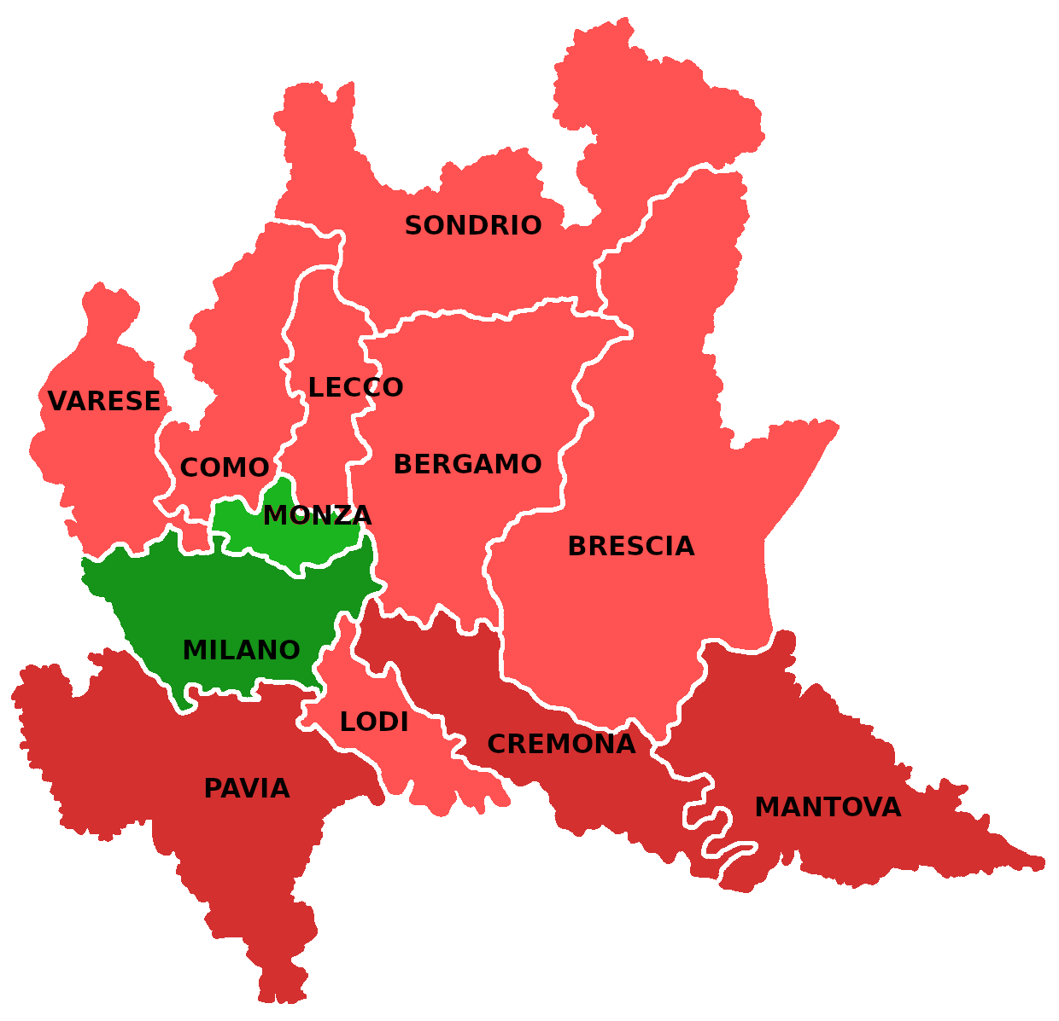
 |  |  | PROVINCE
 |  |  | Bergamo
 | Area | Indice di specializzazione | Brescia
 |  |  | Como
 | Milano | 1.12 | Cremona
 | Monza e Brianza | 1.00 | Lecco
 | Media regionale | 1.00 | Lodi
 | Varese | 0.98 | Mantova
 | Como | 0.96 | Milano
 | Lecco | 0.94 | Monza e Brianza
 | Brescia | 0.92 | Pavia
 | Lodi | 0.91 | Sondrio
 | Bergamo | 0.91 | Varese
 | Sondrio | 0.90 | REGIONE
 | Pavia | 0.87
 | Cremona | 0.87
 | Mantova | 0.80

 |  |  | PROVINCE
...
 | LEGENDA | VALORE DELL'INDICE | Bergamo
 |  | > 1,1 | Brescia
 |  | DA 1 A 1,1 | Como
 |  | DA 0,9 A 1 | Cremona
 |  | DA 0,8 A 0,9 | Lecco
 |  | <0,8 | Lodi
 |  |  | Mantova
 |  |  | Milano
INDICE DI SPECIALIZZAZIONE PROVINCIALE DEL TERZIARIO AL 31/12/2022 |  |  | Monza e Brianza
 |  |  | Pavia
 |  |  | Sondrio
 |  |  | Varese
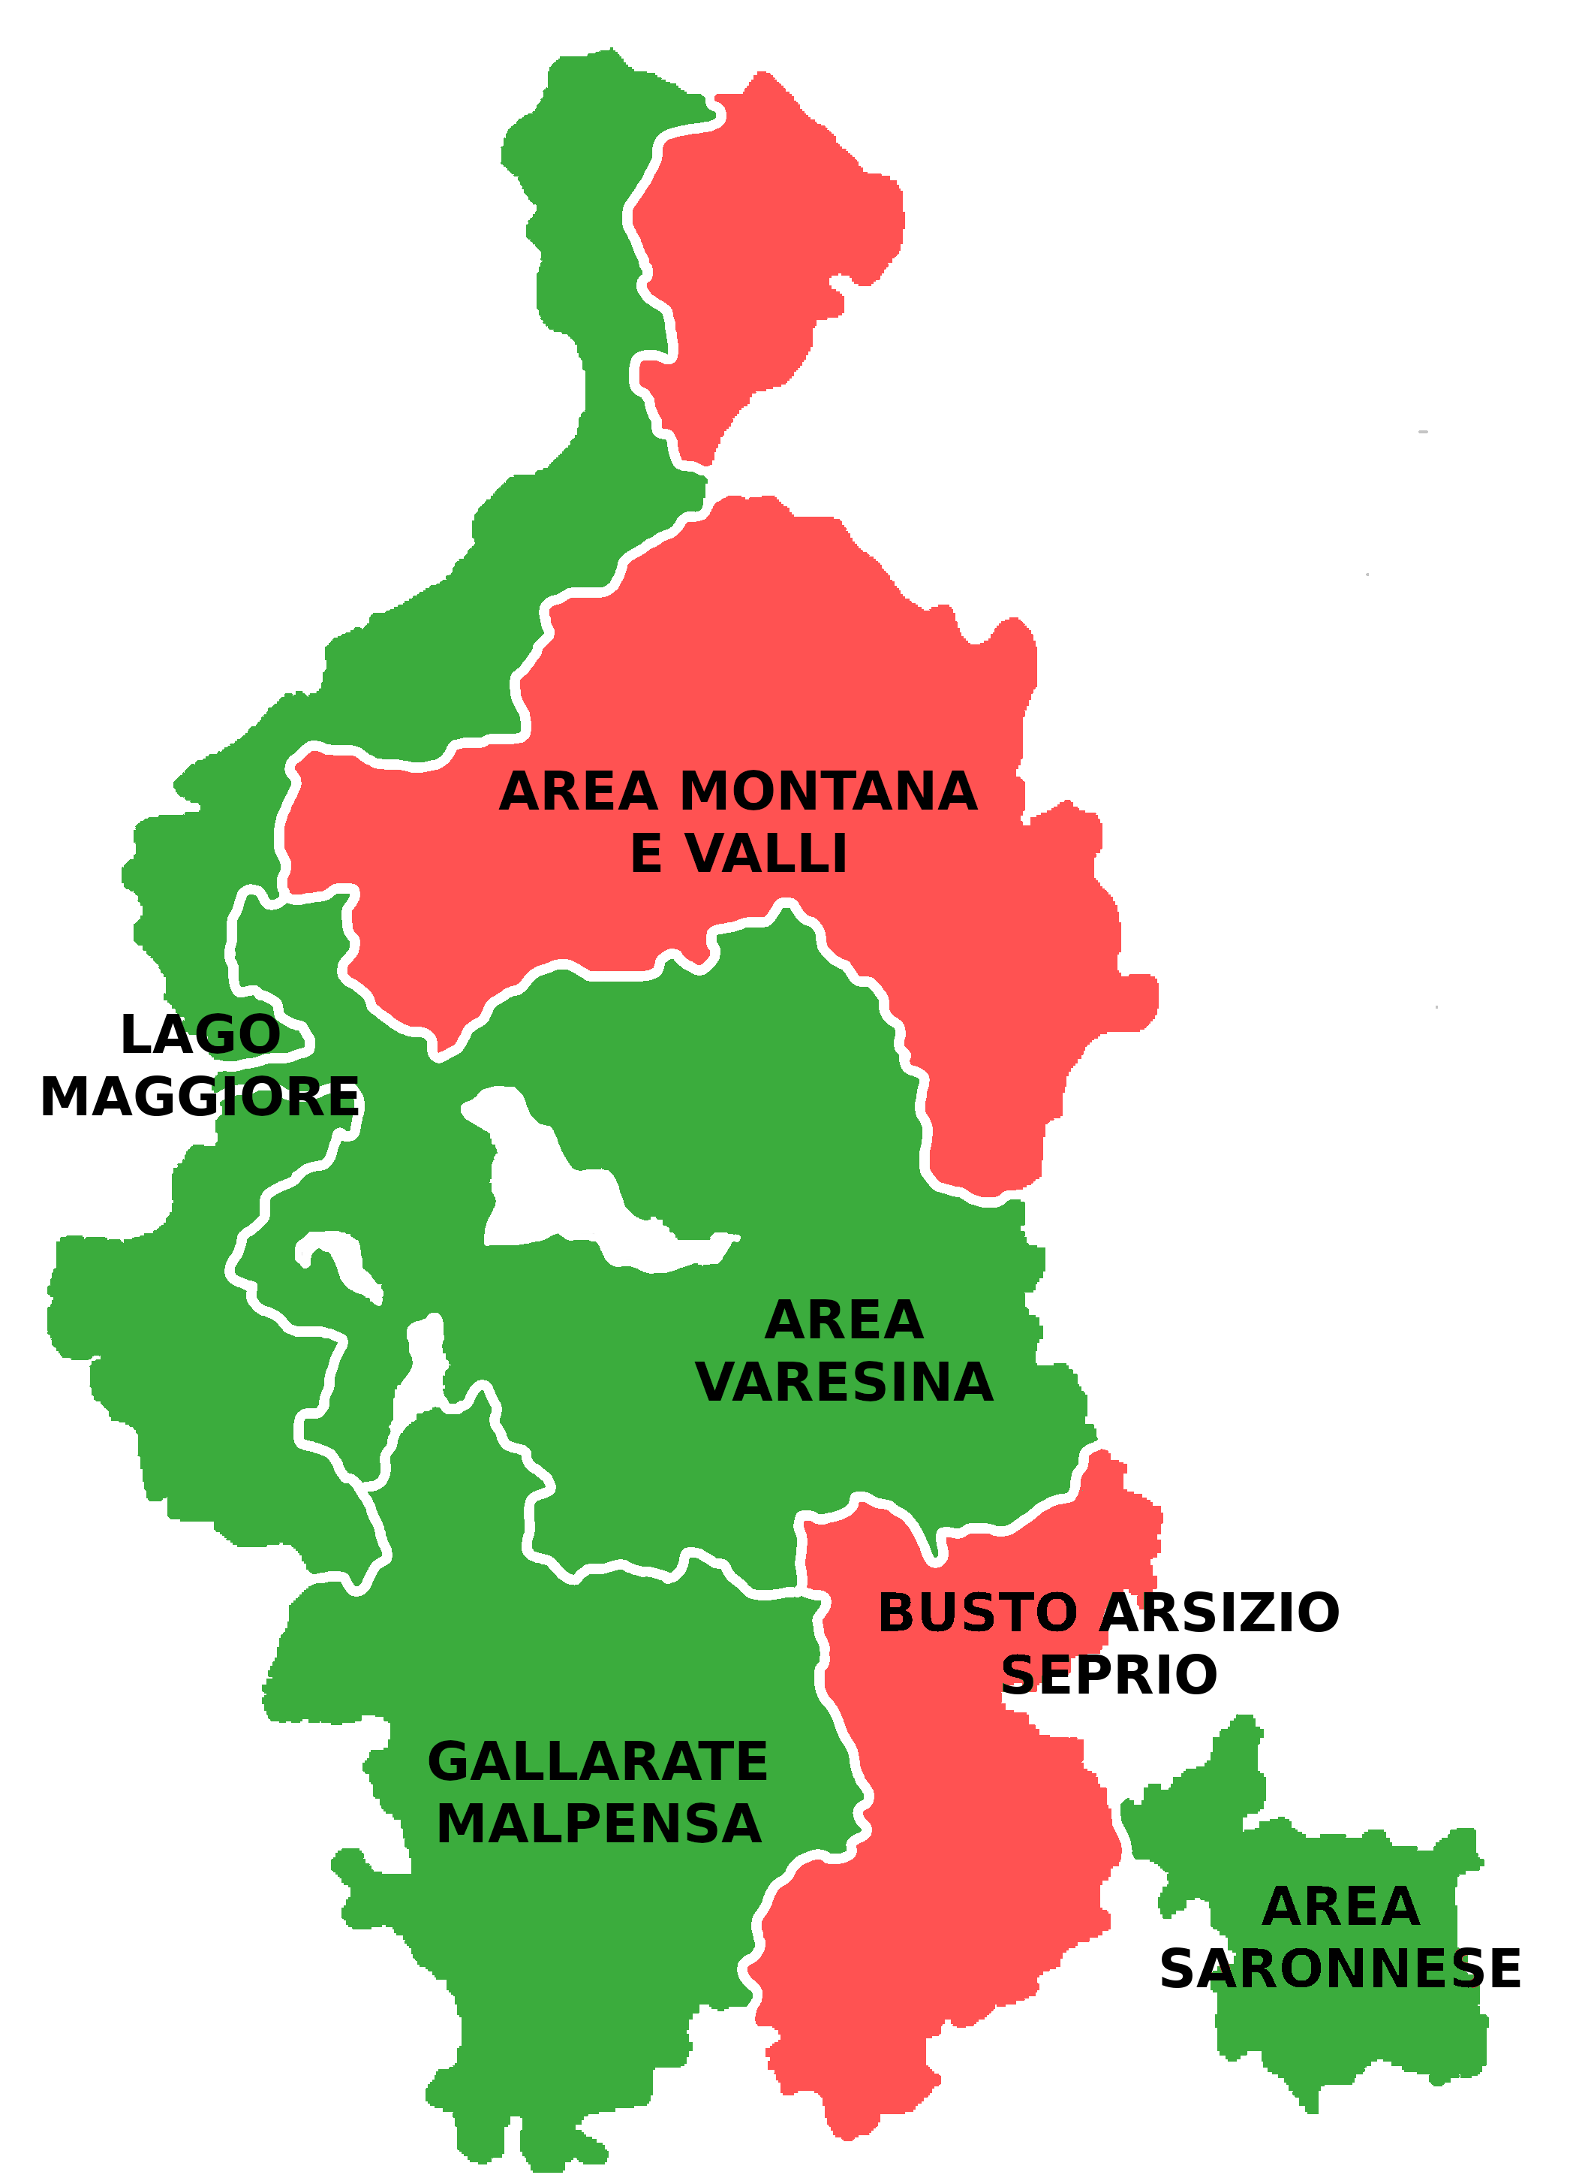
 |  |  | REGIONE

 | Area | Indice di specializzazione
 |  |  | DELEGAZIONI
 | Area saronnese | 1.03 | Lago Maggiore
 | Area varesina | 1.02 | Area varesina
 | Lago Maggiore | 1.01 | Area montana e valli
 | Gallarate - Malpensa | 1.01 | Gallarate - Malpensa
 | Media provinciale | 1.00 | Busto Arsizio - Seprio
 | Busto Arsizio - Seprio | 0.98 | Area saronnese
 | Area montana e valli | 0.92 | VARESE

 |  |  | DELEGAZIONI
...
 |  |  | Lago Maggiore
 |  |  | Area varesina
 |  |  | Area montana e valli
 | LEGENDA | VALORE DELL'INDICE | Gallarate - Malpensa
 |  | > 1,1 | Busto Arsizio - Seprio
 |  | DA 1 A 1,1 | Area saronnese
 |  | DA 0,9 A 1 | VARESE
 |  | DA 0,8 A 0,9
 |  | <0,8

L’indice di specializzazione fornisce il grado di specializzazione di ciascuna provincia/delegazione in rapporto a quello complessivo della regione/provincia. In particolare, quando l’indice è uguale a 1, l’unità territoriale analizzata registra una quota di unità locali attive simile a quella regionale/provinciale; quando risulta superiore a 1, indica una quota di unità locali superiore a quella regionale/provinciale e quindi un maggior grado di specializzazione; quando il valore dell’indice è compreso tra 0 e 1, nella provincia/delegazione considerata il settore risulta sottorappresentato e con un minor grado di specializzazione rispetto a quello della regione/provincia.

2. Settori
...
PROVINCIA DI VARESE
 | Provincia di Varese
Commercio | 19,600
Turismo | 6,629
Servizi | 35,350
...
 |  |  |  |  |  |  |  |  |  | Consistenza
 |  | Turismo |  | Servizi
 |  | Anno 2022 | Comp. % | Anno 2022 | Comp. % |  |  |  |  |  | Commercio | Turismo | Servizi
 |  | 88,239 | 9.6% | 554,995 | 60.3% |  |  |  |  | Provincia di Varese | 19,600 | 6,629 | 35,350
 |  | 6,629 | 10.8% | 35,350 | 57.4%
...
 |  |  |  | Turismo |  |  | Servizi
 | Anno 2022 | Var. ass. 22/21 | Var. % 22/21 | Anno 2022 | Var. ass. 22/21 | Var. % 22/21 | Anno 2022 | Var. ass. 22/21 | Var. % 22/21
 | 277,202 | -4,476 | -1.6% | 88,239 | -1,590 | -1.8% | 554,995 | 9,529 | 1.7%
 | 19,600 | -587 | -2.9% | 6,629 | -148 | -2.2% | 35,350 | -35 | -0.1%
...
REGIONE
 | Commercio | Turismo | Servizi
2018 (31.12) | 100 | 100 | 100
2019 (31.12) | 98 | 99 | 102
2020 (31.12) | 97 | 98 | 103
2021 (31.12) | 96 | 98 | 105
2022 (31.12) | 94 | 96 | 107
 | Anno 2021 | Anno 2022 | Var. ass. 22/18 | Var. % 22/18
 | 281,678 | 277,202 | -17,676 | -6.0%
 | 89,829 | 88,239 | -3,688 | -4.0%
534,961 | 545,466 | 554,995 | 36,486 | 7.0%
909,654 | 916,973 | 920,436 | 15,122 | 1.7%
...
2020 (31.12) | 2021 (31.12) | 2022 (31.12)
97 | 96 | 94
98 | 98 | 96
103 | 105 | 107

PROVINCIA DI VARESE
 | Commercio | Turismo | Servizi
2018 (31.12) | 100 | 100 | 100
2019 (31.12) | 96 | 97 | 100
2020 (31.12) | 95 | 96 | 101
2021 (31.12) | 94 | 97 | 103
2022 (31.12) | 92 | 95 | 102
...
Anno 2020 | Anno 2021 | Anno 2022 | Var. ass. 22/18 | Var. % 22/18
20,222 | 20,187 | 19,600 | -1,791 | -8.4%
6,699 | 6,777 | 6,629 | -344 | -4.9%
34,931 | 35,385 | 35,350 | 838 | 2.4%
61,852 | 62,349 | 61,579 | -1,297 | -2.1% |  |  |  |  |  | 740.00
...
2020 (31.12) | 2021 (31.12) | 2022 (31.12)
95 | 94 | 92
96 | 97 | 95
101 | 103 | 102

2. Classe d'età
...
PROVINCIA DI VARESE
 | Provincia di Varese
<30 anni | 2,939
30-49 anni | 20,235
50-69 anni | 29,782
≥70 anni | 8,537
N.c. | 86
...
 |  |  |  |  |  |  |  |  |  |  |  |  |  |  |  | Consistenza
 |  |  |  | 50-69 anni |  | ≥70 anni |  | N.c.
 |  |  |  | Anno 2022 | Comp. % | Anno 2022 | Comp. % | Anno 2022 | Comp. % |  |  |  |  |  |  |  | <30 anni | 30-49 anni | 50-69 anni | ≥70 anni
 |  |  |  | 448,270 | 48.7% | 113,956 | 12.4% | 2,456 | 0.3% |  |  |  |  |  |  | Provincia di Varese | 2,939 | 20,235 | 29,782 | 8,537
 |  |  |  | 29,782 | 48.4% | 8,537 | 13.9% | 86 | 0.1%
...
 |  |  |  | 30-49 anni |  |  | 50-69 anni |  |  | ≥70 anni |  |  | N.c.
Var. % 22/21 | Anno 2022 | Var. ass. 22/21 | Var. % 22/21 | Anno 2022 | Var. ass. 22/21 | Var. % 22/21 | Anno 2022 | Var. ass. 22/21 | Var. % 22/21 | Anno 2022 | Var. ass. 22/21 | Var. % 22/21 | Anno 2022 | Var. ass. 22/21 | Var. % 22/21
0.4% | 39,642 | -215 | -0.5% | 316,112 | -8,108 | -2.5% | 448,270 | 10,048 | 2.3% | 113,956 | 1,751 | 1.6% | 2,456 | -13 | -0.5%
-1.2% | 2,939 | -34 | -1.1% | 20,235 | -837 | -4.0% | 29,782 | 361 | 1.2% | 8,537 | -203 | -2.3% | 86 | -57 | -39.9%
...
REGIONE
 | <30 anni | 30-49 anni | 50-69 anni | ≥70 anni
2018 (31.12) | 100 | 100 | 100 | 100
2019 (31.12) | 99 | 97 | 102 | 103
2020 (31.12) | 97 | 95 | 105 | 104
2021 (31.12) | 99 | 93 | 108 | 105
2022 (31.12) | 99 | 91 | 110 | 107
Anno 2020 | Anno 2021 | Anno 2022 | Var. ass. 22/18 | Var. % 22/18
38,980 | 39,857 | 39,642 | -573 | -1.4%
330,806 | 324,220 | 316,112 | -32,950 | -9.4%
427,033 | 438,222 | 448,270 | 41,411 | 10.2%
110,425 | 112,205 | 113,956 | 7,332 | 6.9%
2,410 | 2,469 | 2,456 | -98 | -3.8%
909,654 | 916,973 | 920,436 | 15,122 | 1.7%
...
2020 (31.12) | 2021 (31.12) | 2022 (31.12)
97 | 99 | 99
95 | 93 | 91
105 | 108 | 110
104 | 105 | 107

PROVINCIA DI VARESE
 | <30 anni | 30-49 anni | 50-69 anni | ≥70 anni
2018 (31.12) | 100 | 100 | 100 | 100
2019 (31.12) | 96 | 94 | 100 | 103
2020 (31.12) | 95 | 91 | 103 | 107
2021 (31.12) | 97 | 89 | 105 | 107
2022 (31.12) | 96 | 86 | 107 | 105
...
Anno 2020 | Anno 2021 | Anno 2022 | Var. ass. 22/18 | Var. % 22/18
2,899 | 2,973 | 2,939 | -111 | -3.6% |  |  |  |  |  |  |  |  |  |  |  | 2,749 | 190
21,441 | 21,072 | 20,235 | -3,375 | -14.3% |  |  |  |  |  |  |  |  |  |  |  | 74 | 0.3%
28,650 | 29,421 | 29,782 | 1,851 | 6.6%
8,723 | 8,740 | 8,537 | 393 | 4.8%
139 | 143 | 86 | -55 | -39.0%
61,852 | 62,349 | 61,579 | -1,297 | -2.1%
...
2020 (31.12) | 2021 (31.12) | 2022 (31.12)
95 | 97 | 96
91 | 89 | 86
103 | 105 | 107
107 | 107 | 105

2. Genere
...
PROVINCIA DI VARESE
...
 |  |  |  |  |  |  | Consistenza
 |  | Maschi
 |  | Anno 2022 | Comp. % |  |  |  |  | Femmine | Maschi
 |  | 641,045 | 69.6% |  |  |  | Provincia di Varese | 21,028 | 40,551
 |  | 40,551 | 65.9%
...
 |  |  |  | Maschi
Var. % 22/21 | Anno 2022 | Var. ass. 22/21 | Var. % 22/21 | Anno 2022 | Var. ass. 22/21 | Var. % 22/21
0.4% | 279,391 | 1,640 | 0.6% | 641,045 | 1,823 | 0.3%
-1.2% | 21,028 | -77 | -0.4% | 40,551 | -693 | -1.7%
...
REGIONE
 | Femmine | Maschi
2018 (31.12) | 100 | 100
2019 (31.12) | 101 | 100
2020 (31.12) | 101 | 100
2021 (31.12) | 102 | 101
2022 (31.12) | 102 | 101
Anno 2020 | Anno 2021 | Anno 2022 | Var. ass. 22/18 | Var. % 22/18
275,010 | 277,751 | 279,391 | 6,076 | 2.2%
634,644 | 639,222 | 641,045 | 9,046 | 1.4%
909,654 | 916,973 | 920,436 | 15,122 | 1.7%
...
2020 (31.12) | 2021 (31.12) | 2022 (31.12)
101 | 102 | 102
100 | 101 | 101

PROVINCIA DI VARESE
 | Femmine | Maschi
2018 (31.12) | 100 | 100
2019 (31.12) | 99 | 98
2020 (31.12) | 99 | 98
2021 (31.12) | 100 | 99
2022 (31.12) | 100 | 97
...
Anno 2020 | Anno 2021 | Anno 2022 | Var. ass. 22/18 | Var. % 22/18
20,822 | 21,105 | 21,028 | 0 | 0.0%
41,030 | 41,244 | 40,551 | -1,297 | -3.1%
61,852 | 62,349 | 61,579 | -1,297 | -2.1%
...
2020 (31.12) | 2021 (31.12) | 2022 (31.12)
99 | 100 | 100
98 | 99 | 97

2. Nazionalità
...
PROVINCIA DI VARESE
...
 |  |  |  |  |  |  | Consistenza
 |  | Stranieri
 |  | Anno 2022 | Comp. % |  |  |  |  | Italiani | Stranieri
 |  | 116,997 | 12.7% |  |  |  | Provincia di Varese | 55,897 | 5,682
 |  | 5,682 | 9.2%
...
 |  |  |  | Stranieri
Var. % 22/21 | Anno 2022 | Var. ass. 22/21 | Var. % 22/21 | Anno 2022 | Var. ass. 22/21 | Var. % 22/21
0.4% | 803,439 | 1,130 | 0.1% | 116,997 | 2,333 | 2.0%
-1.2% | 55,897 | -813 | -1.4% | 5,682 | 43 | 0.8%
...
REGIONE
 | Italiani | Stranieri
2018 (31.12) | 100 | 100
2019 (31.12) | 100 | 102
2020 (31.12) | 100 | 103
2021 (31.12) | 101 | 105
2022 (31.12) | 101 | 107
Anno 2020 | Anno 2021 | Anno 2022 | Var. ass. 22/18 | Var. % 22/18
796,713 | 802,309 | 803,439 | 7,791 | 1.0%
112,941 | 114,664 | 116,997 | 7,331 | 6.7%
909,654 | 916,973 | 920,436 | 15,122 | 1.7%
...
2020 (31.12) | 2021 (31.12) | 2022 (31.12)
100 | 101 | 101
103 | 105 | 107

PROVINCIA DI VARESE
 | Italiani | Stranieri
2018 (31.12) | 100 | 100
2019 (31.12) | 98 | 96
2020 (31.12) | 98 | 99
2021 (31.12) | 99 | 103
2022 (31.12) | 97 | 104
...
Anno 2020 | Anno 2021 | Anno 2022 | Var. ass. 22/18 | Var. % 22/18
56,459 | 56,710 | 55,897 | -1,506 | -2.6%
5,393 | 5,639 | 5,682 | 209 | 3.8%
61,852 | 62,349 | 61,579 | -1,297 | -2.1%
...
2020 (31.12) | 2021 (31.12) | 2022 (31.12)
98 | 99 | 97
99 | 103 | 104

3. Settori
...
COMPOSIZIONE AVVIAMENTI
Commercio | 11,070
Turismo | 20,000
Servizi | 59,880
 | Cessazioni |  |  | Saldo |  | Dimanica flussi totale terziario
 | Anno 2022 | Var. ass. 22/21 | Var. % 22/21 | Anno 2022 | Differenza 22-21
 | 11,934 | 1,865 | 18.5% | -864 | -606 |  | 2018 (31.12) | 2019 (31.12) | 2020 (31.12)
 | 15,872 | 6,266 | 65.2% | 4,128 | -8 | Avviamenti (scala sx) | 88,371 | 87,949 | 66,877
 | 56,688 | 7,915 | 16.2% | 3,192 | -1,926 | Cessazioni (scala sx) | 77,378 | 76,816 | 60,116
 | 84,494 | 16,046 | 23.4% | 6,456 | -2,540 | Saldo (scala dx) | 10,993 | 11,133 | 6,761
...
FLUSSI OCCUPAZIONALI
 | Saldo (scala dx) | Avviamenti (scala sx) | Cessazioni (scala sx)
2018 (31.12) | 10,993 | 88,371 | 77,378
2019 (31.12) | 11,133 | 87,949 | 76,816
2020 (31.12) | 6,761 | 66,877 | 60,116
2021 (31.12) | 8,996 | 77,444 | 68,448
2022 (31.12) | 6,456 | 90,950 | 84,494
...
AVVIAMENTI
 | Commercio | Turismo | Servizi
2018 (31.12) | 100 | 100 | 100
2019 (31.12) | 98 | 103 | 98
2020 (31.12) | 64 | 46 | 93
2021 (31.12) | 81 | 56 | 104
2022 (31.12) | 91 | 82 | 115
 | Anno 2021 | Anno 2022 | Var. ass. 22/18 | Var. % 22/18
 | 9,811 | 11,070 | -1,102 | -9.1%
 | 13,742 | 20,000 | -4,347 | -17.9%
47,966 | 53,891 | 59,880 | 8,028 | 15.5%
66,877 | 77,444 | 90,950 | 2,579 | 2.9%
...
2020 (31.12) | 2021 (31.12) | 2022 (31.12)
64 | 81 | 91
46 | 56 | 82
93 | 104 | 115

CESSAZIONI
 | Commercio | Turismo | Servizi
2018 (31.12) | 100 | 100 | 100
2019 (31.12) | 100 | 102 | 98
2020 (31.12) | 70 | 48 | 93
2021 (31.12) | 84 | 48 | 108
2022 (31.12) | 99 | 79 | 125
...
Anno 2020 | Anno 2021 | Anno 2022 | Var. ass. 22/18 | Var. % 22/18
8,473 | 10,069 | 11,934 | -106 | -0.9%
9,562 | 9,606 | 15,872 | -4,185 | -20.9%
42,081 | 48,773 | 56,688 | 11,407 | 25.2%
60,116 | 68,448 | 84,494 | 7,116 | 9.2%
...
2020 (31.12) | 2021 (31.12) | 2022 (31.12)
70 | 84 | 99
48 | 48 | 79
93 | 108 | 125

SALDO
 | Anno 2018 | Anno 2019 | Anno 2020 | Anno 2021 | Anno 2022
Commercio | 132 | -73 | -743 | -258 | -864
Turismo | 4,290 | 4,643 | 1,619 | 4,136 | 4,128
Servizi | 6,571 | 6,563 | 5,885 | 5,118 | 3,192
...
Anno 2020 | Anno 2021 | Anno 2022 | Diff. 22/18
-743 | -258 | -864 | -996
1,619 | 4,136 | 4,128 | -162
5,885 | 5,118 | 3,192 | -3,379
6,761 | 8,996 | 6,456 | -4,537
...
 | 2021 (31.12) | 2022 (31.12)
 | -195 | -655
 | 96 | 96
 | 78 | 49

3. Contratti
...
COMPOSIZIONE AVVIAMENTI
T. indeterminato | 14,009
T. determinato | 52,660
Intermittente | 12,408
Apprendistato | 2,610
Parasubordinato | 4,349
Domestico | 4,784
Altro | 130
...
 | Cessazioni |  |  | Saldo
Var. % 22/21 | Anno 2022 | Var. ass. 22/21 | Var. % 22/21 | Anno 2022 | Differenza 22-21
19.8% | 14,179 | 2,429 | 20.7% | -170 | -117
15.9% | 59,463 | 12,169 | 25.7% | -6,803 | -4,960
43.3% | 1,944 | 472 | 32.1% | 10,464 | 3,278
18.4% | 2,586 | 521 | 25.2% | 24 | -116
5.7% | 800 | 102 | 14.6% | 3,549 | 134
-7.9% | 5,453 | 354 | 6.9% | -669 | -764
3.2% | 69 | -1 | -1.4% | 61 | 5
17.4% | 84,494 | 16,046 | 23.4% | 6,456 | -2,540
4.3% | 9,749 | 854 | 9.6% | -473 | -472
60.9% | 501 | 209 | 71.6% | -86 | -52
...
AVVIAMENTI
 | T. indeterminato | T. determinato | Intermittente | Apprendistato | Parasubordinato | Domestico
2018 (31.12) | 100 | 100 | 100 | 100 | 100 | 100
2019 (31.12) | 132 | 93 | 111 | 115 | 83 | 102
2020 (31.12) | 95 | 66 | 71 | 71 | 79 | 178
2021 (31.12) | 115 | 78 | 100 | 95 | 96 | 125
2022 (31.12) | 138 | 90 | 143 | 113 | 101 | 115
Anno 2020 | Anno 2021 | Anno 2022 | Var. ass. 22/18 | Var. % 22/18
9,616 | 11,697 | 14,009 | 3,852 | 37.9%
 | 45,451 | 52,660 | -5,830 | -10.0%
 | 8,658 | 12,408 | 3,743 | 43.2%
 | 2,205 | 2,610 | 291 | 12.5%
 | 4,113 | 4,349 | 52 | 1.2%
 | 5,194 | 4,784 | 622 | 14.9%
 | 126 | 130 | -151 | -53.7%
 | 77,444 | 90,950 | 2,579 | 2.9%
 | 8,894 | 9,276 | -5,905 | -38.9%
 | 258 | 415 | 188 | 82.8%
...
AVVIAMENTI - SOMMINISTRATO
 | Somministrato det. | Somministrato ind.
2018 (31.12) | 100 | 100
2019 (31.12) | 75 | 306
2020 (31.12) | 49 | 104
2021 (31.12) | 59 | 114
2022 (31.12) | 61 | 183
 | 2021 (31.12) | 2022 (31.12)
 | 115 | 138
66 | 78 | 90
71 | 100 | 143
71 | 95 | 113
79 | 96 | 101
178 | 125 | 115

49 | 59 | 61
104 | 114 | 183

CESSAZIONI
 | T. indeterminato | T. determinato | Intermittente | Apprendistato | Parasubordinato | Domestico
2018 (31.12) | 100 | 100 | 100 | 100 | 100 | 100
2019 (31.12) | 110 | 97 | 105 | 115 | 91 | 98
2020 (31.12) | 94 | 72 | 71 | 87 | 108 | 115
2021 (31.12) | 108 | 81 | 86 | 108 | 97 | 140
2022 (31.12) | 130 | 102 | 113 | 135 | 111 | 150
...
Anno 2020 | Anno 2021 | Anno 2022 | Var. ass. 22/18 | Var. % 22/18
10,167 | 11,750 | 14,179 | 3,309 | 30.4%
42,026 | 47,294 | 59,463 | 1,145 | 2.0%
1,221 | 1,472 | 1,944 | 224 | 13.0%
1,670 | 2,065 | 2,586 | 674 | 35.3%
776 | 698 | 800 | -1,575 | 11.4%
4,187 | 5,099 | 5,453 | -259 | 49.9%
69 | 70 | 69 | 892 | -65.8%
60,116 | 68,448 | 84,494 | 7,116 | 9.2%
7,321 | 8,895 | 9,749 | -5,368 | -35.5%
213 | 292 | 501 | 298 | 146.8%
...
CESSAZIONI - SOMMINISTRATO
 | Somministrato det. | Somministrato ind.
2018 (31.12) | 100 | 100
2019 (31.12) | 76 | 154
2020 (31.12) | 48 | 105
2021 (31.12) | 59 | 144
2022 (31.12) | 64 | 247
2020 (31.12) | 2021 (31.12) | 2022 (31.12)
94 | 108 | 130
72 | 81 | 102
71 | 86 | 113
87 | 108 | 135
108 | 97 | 111
115 | 140 | 150

48 | 59 | 64
105 | 144 | 247

SALDO
 | Anno 2018 | Anno 2019 | Anno 2020 | Anno 2021 | Anno 2022
T. indeterminato | -713 | 1,514 | -551 | -53 | -170
T. determinato | 172 | -2,282 | -3,526 | -1,843 | -6,803
Intermittente | 6,945 | 7,782 | 4,974 | 7,186 | 10,464
Apprendistato | 407 | 467 | -22 | 140 | 24
Parasubordinato | 3,579 | 2,922 | 2,603 | 3,415 | 3,549
Domestico | 524 | 653 | 3,204 | 95 | -669
...
Anno 2020 | Anno 2021 | Anno 2022 | Diff. 22/18
-551 | -53 | -170 | 543
-3,526 | -1,843 | -6,803 | -6,975
4,974 | 7,186 | 10,464 | 3,519
-22 | 140 | 24 | -383
2,603 | 3,415 | 3,549 | 1,627
3,204 | 95 | -669 | 881
79 | 56 | 61 | -1,043
6,761 | 8,996 | 6,456 | -4,537
156 | -1 | -473 | -537
23 | -34 | -86 | -110
...
SALDO - SOMMINISTRATO
 | 2018 (31.12) | 2019 (31.12) | 2020 (31.12) | 2021 (31.12) | 2022 (31.12)
Somministrato det. | 64 | -46 | 156 | -1 | -473
Somministrato ind. | 24 | 382 | 23 | -34 | -86

2020 (31.12) | 2021 (31.12) | 2022 (31.12)
77 | 7 | 24
-2,050 | -1,072 | -3,955
72 | 103 | 151
-5 | 34 | 6
73 | 95 | 99
611 | 18 | -128

244 | -2 | -739
96 | -142 | -358

3. Classe età
...
COMPOSIZIONE AVVIAMENTI
<30 anni | 35,217
30-49 anni | 38,674
50-69 anni | 16,748
≥70 anni | 297
...
 | Cessazioni |  |  | Saldo
 | Anno 2022 | Var. ass. 22/21 | Var. % 22/21 | Anno 2022 | Differenza 22-21
 | 28,043 | 6,067 | 27.6% | 7,174 | -573
 | 37,619 | 6,817 | 22.1% | 1,055 | -2,041
 | 18,553 | 3,145 | 20.4% | -1,805 | 51
 | 272 | 22 | 8.8% | 25 | 31
 | 7 | -5 | - | 7 | -8
 | 84,494 | 16,046 | 23.4% | 6,456 | -2,540
...
AVVIAMENTI
 | <30 anni | 30-49 anni | 50-69 anni | ≥70 anni
2018 (31.12) | 100 | 100 | 100 | 100
2019 (31.12) | 101 | 97 | 103 | 105
2020 (31.12) | 70 | 76 | 87 | 95
2021 (31.12) | 87 | 85 | 97 | 118
2022 (31.12) | 103 | 97 | 120 | 143
 | Anno 2021 | Anno 2022 | Var. ass. 22/18 | Var. % 22/18
 | 29,723 | 35,217 | 961 | -
 | 33,898 | 38,674 | -1,303 | -3.3%
 | 13,552 | 16,748 | 2,824 | 20.3%
 | 244 | 297 | 90 | 43.5%
 | 27 | 14 | 7 | 100.0%
 | 77,444 | 90,950 | 2,579 | 2.9%
...
2020 (31.12) | 2021 (31.12) | 2022 (31.12)
70 | 87 | 103
76 | 85 | 97
87 | 97 | 120
95 | 118 | 143

CESSAZIONI
 | <30 anni | 30-49 anni | 50-69 anni | ≥70 anni
2018 (31.12) | 100 | 100 | 100 | 100
2019 (31.12) | 100 | 97 | 103 | 112
2020 (31.12) | 70 | 76 | 94 | 126
2021 (31.12) | 83 | 86 | 105 | 140
2022 (31.12) | 105 | 105 | 127 | 153
...
Anno 2020 | Anno 2021 | Anno 2022 | Var. ass. 22/18 | Var. % 22/18
18,733 | 21,976 | 28,043 | 1,412 | 5.3%
27,446 | 30,802 | 37,619 | 1,706 | 4.8%
13,709 | 15,408 | 18,553 | 3,902 | 26.6%
224 | 250 | 272 | 94 | 52.8%
4 | 12 | 7 | 2 | 40.0%
60,116 | 68,448 | 84,494 | 7,116 | 9.2%
...
2020 (31.12) | 2021 (31.12) | 2022 (31.12)
70 | 83 | 105
76 | 86 | 105
94 | 105 | 127
126 | 140 | 153
...
SALDO
 | Anno 2018 | Anno 2019 | Anno 2020 | Anno 2021 | Anno 2022
<30 anni | 7,625 | 8,030 | 5,249 | 7,747 | 7,174
30-49 anni | 4,064 | 3,893 | 3,071 | 3,096 | 1,055
50-69 anni | -727 | -811 | -1,534 | -1,856 | -1,805
≥70 anni | 29 | 18 | -28 | -6 | 25
Anno 2020 | Anno 2021 | Anno 2022 | Diff. 22/18
5,249 | 7,747 | 7,174 | -451
3,071 | 3,096 | 1,055 | -3,009
-1,534 | -1,856 | -1,805 | -1,078
-28 | -6 | 25 | -4
3 | 15 | 7 | 5
 | 8,996 | 6,456 | -4,537
...
 | 2021 (31.12) | 2022 (31.12)
 | 102 | 94
 | 76 | 26
 | -255 | -248
 | -21 | 86

3. Genere
...
COMPOSIZIONE AVVIAMENTI
Maschi | 36,739
Femmine | 54,211
...
 | Cessazioni |  |  | Saldo
Var. % 22/21 | Anno 2022 | Var. ass. 22/21 | Var. % 22/21 | Anno 2022 | Differenza 22-21
15.3% | 35,008 | 6,946 | 24.8% | 1,731 | -2,059
18.9% | 49,486 | 9,100 | 22.5% | 4,725 | -481
17.4% | 84,494 | 16,046 | 23.4% | 6,456 | -2,540
...
AVVIAMENTI
 | Maschi | Femmine
2018 (31.12) | 100 | 100
2019 (31.12) | 100 | 99
2020 (31.12) | 75 | 76
2021 (31.12) | 86 | 89
2022 (31.12) | 100 | 105
Anno 2020 | Anno 2021 | Anno 2022 | Var. ass. 22/18 | Var. % 22/18
27,824 | 31,852 | 36,739 | -118 | -0.3%
39,053 | 45,592 | 54,211 | 2,697 | 5.2%
 | 77,444 | 90,950 | 2,579 | 2.9%
...
2020 (31.12) | 2021 (31.12) | 2022 (31.12)
75 | 86 | 100
76 | 89 | 105

CESSAZIONI
 | Maschi | Femmine
2018 (31.12) | 100 | 100
2019 (31.12) | 101 | 98
2020 (31.12) | 77 | 78
2021 (31.12) | 87 | 89
2022 (31.12) | 109 | 109
...
Anno 2020 | Anno 2021 | Anno 2022 | Var. ass. 22/18 | Var. % 22/18
24,598 | 28,062 | 35,008 | 2,893 | 9.0%
35,518 | 40,386 | 49,486 | 4,223 | 9.3%
60,116 | 68,448 | 84,494 | 7,116 | 9.2%
...
2020 (31.12) | 2021 (31.12) | 2022 (31.12)
77 | 87 | 109
78 | 89 | 109

SALDO
 | Anno 2018 | Anno 2019 | Anno 2020 | Anno 2021 | Anno 2022
Maschi | 4,742 | 4,485 | 3,226 | 3,790 | 1,731
Femmine | 6,251 | 6,648 | 3,535 | 5,206 | 4,725
...
Anno 2020 | Anno 2021 | Anno 2022 | Diff. 22/18
3,226 | 3,790 | 1,731 | -3,011
3,535 | 5,206 | 4,725 | -1,526
6,761 | 8,996 | 6,456 | -4,537
...
2020 (31.12) | 2021 (31.12) | 2022 (31.12)
68 | 80 | 37
57 | 83 | 76

3. Aree territoriali
...
COMPOSIZIONE AVVIAMENTI
Lago Maggiore | 6,303
Area varesina | 28,187
Area montana e valli | 5,340
Gallarate - Malpensa | 24,025
Busto Arsizio - Seprio | 17,132
Area saronnese | 9,963
...
 | Cessazioni |  |  | Saldo
Var. % 22/21 | Anno 2022 | Var. ass. 22/21 | Var. % 22/21 | Anno 2022 | Differenza 22-21
7.4% | 5,633 | 766 | 15.7% | 670 | -332
20.5% | 23,378 | 3,449 | 17.3% | 4,809 | 1,347
14.4% | 5,055 | 758 | 17.6% | 285 | -87
32.6% | 24,584 | 7,635 | 45.0% | -559 | -1,733
6.8% | 16,450 | 2,703 | 19.7% | 682 | -1,617
6.6% | 9,393 | 734 | 8.5% | 570 | -117
17.4% | 84,493 | 16,045 | 23.4% | 6,457 | -2,539
...
AVVIAMENTI
 | Lago Maggiore | Area varesina | Area montana e valli | Gallarate - Malpensa | Busto Arsizio - Seprio | Area saronnese
2018 (31.12) | 100 | 100 | 100 | 100 | 100 | 100
2019 (31.12) | 105 | 96 | 99 | 103 | 102 | 93
2020 (31.12) | 92 | 78 | 84 | 58 | 87 | 88
2021 (31.12) | 106 | 93 | 97 | 66 | 101 | 98
2022 (31.12) | 114 | 112 | 110 | 88 | 108 | 105
Anno 2020 | Anno 2021 | Anno 2022 | Var. ass. 22/18 | Var. % 22/18
5,077 | 5,869 | 6,303 | 758 | 13.7%
19,667 | 23,391 | 28,187 | 2,919 | 11.6%
4,040 | 4,669 | 5,340 | 507 | 10.5%
 | 18,123 | 24,025 | -3,276 | -12.0%
 | 16,046 | 17,132 | 1,228 | 7.7%
 | 9,346 | 9,963 | 443 | 4.7%
 | 77,444 | 90,950 | 2,579 | 2.9%
...
 | 2021 (31.12) | 2022 (31.12)
92 | 106 | 114
78 | 93 | 112
84 | 97 | 110
58 | 66 | 88
87 | 101 | 108
88 | 98 | 105

CESSAZIONI
 | Lago Maggiore | Area varesina | Area montana e valli | Gallarate - Malpensa | Busto Arsizio - Seprio | Area saronnese
2018 (31.12) | 100 | 100 | 100 | 100 | 100 | 100
2019 (31.12) | 110 | 92 | 96 | 103 | 103 | 98
2020 (31.12) | 97 | 80 | 84 | 60 | 92 | 89
2021 (31.12) | 108 | 92 | 97 | 67 | 104 | 107
2022 (31.12) | 125 | 108 | 114 | 97 | 124 | 116
...
Anno 2020 | Anno 2021 | Anno 2022 | Var. ass. 22/18 | Var. % 22/18
4,368 | 4,867 | 5,633 | 1,124 | 24.9%
17,321 | 19,929 | 23,378 | 1,725 | 8.0%
3,755 | 4,297 | 5,055 | 608 | 13.7%
15,245 | 16,949 | 24,584 | -824 | -3.2%
12,192 | 13,747 | 16,450 | 3,212 | 24.3%
7,235 | 8,659 | 9,393 | -1,575 | 15.6%
60,116 | 68,448 | 84,493 | 7,115 | 9.2%
...
2020 (31.12) | 2021 (31.12) | 2022 (31.12)
97 | 108 | 125
80 | 92 | 108
84 | 97 | 114
60 | 67 | 97
92 | 104 | 124
89 | 107 | 116

SALDO
 | Anno 2018 | Anno 2019 | Anno 2020 | Anno 2021 | Anno 2022
Lago Maggiore | 1,036 | 847 | 709 | 1,002 | 670
Area varesina | 3,615 | 4,234 | 2,346 | 3,462 | 4,809
Area montana e valli | 386 | 511 | 285 | 372 | 285
Gallarate - Malpensa | 1,893 | 2,021 | 711 | 1,174 | -559
Busto Arsizio - Seprio | 2,666 | 2,566 | 1,602 | 2,299 | 682
Area saronnese | 1,397 | 954 | 1,108 | 687 | 570
...
Anno 2020 | Anno 2021 | Anno 2022 | Diff. 22/18
709 | 1,002 | 670 | -366
2,346 | 3,462 | 4,809 | 1,194
285 | 372 | 285 | -101
711 | 1,174 | -559 | -2,452
1,602 | 2,299 | 682 | -1,984
1,108 | 687 | 570 | 2,018
6,761 | 8,996 | 6,457 | -4,536
...
2020 (31.12) | 2021 (31.12) | 2022 (31.12)
68 | 97 | 65
65 | 96 | 133
74 | 96 | 74
38 | 62 | -30
60 | 86 | 26
79 | 49 | 41

